Überblick
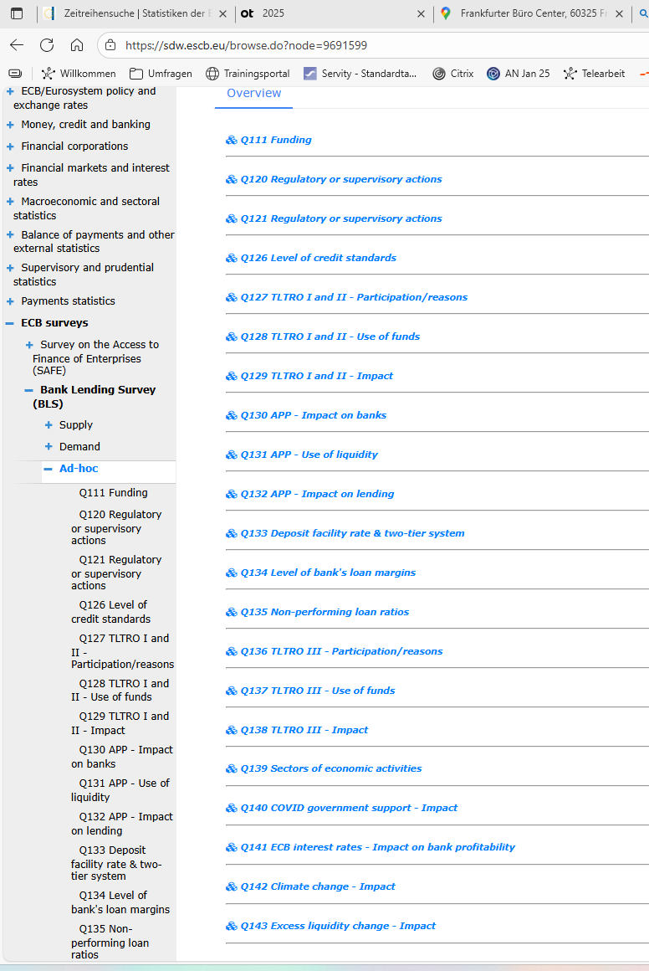
aktualisiert | 2026-04-24

Nummer | Themengebiet | erfragt von | bis | Erhebungsfrequenz
Q111 | Zusatzfrage zur Retail- und Wholesale-Refinanzierung | 2010-01-01 | gegenwärtig | vierteljährlich
Q120 | Zusatzfragen zu den Auswirkungen neuer regulatorischer oder aufsichtlicher Anforderungen im Zusammenhang mit Eigenkapital, Verschuldungsobergrenzen, Liquidität oder Risikovorsorge | 2011-07-01 | 2020-01-01 | halbjährlich
 |  | 2021-01-01 | gegenwärtig | jährlich
Q121 | Zusatzfragen zu den Auswirkungen neuer regulatorischer oder aufsichtlicher Anforderungen im Zusammenhang mit Eigenkapital, Verschuldungsobergrenzen, Liquidität oder Risikovorsorge | 2011-07-01 | 2020-01-01 | halbjährlich
 |  | 2021-01-01 | gegenwärtig | jährlich
Q126 | Zusatzfrage zum Niveau der Kreditrichtlinien (credit standards) | 2014-04-01 | 2019-04-01 | jährlich
Q127 | Zusatzfragen zu den gezielten längerfristigen Refinanzierungsgeschäften (GLRG I, II) - Teilnahme und Gründe für Teilnahme/Nichtteilnahme | 2014-10-01 | 2015-01-01 | vierteljärlich
 |  | 2015-07-01 | 2017-07-01 | halbjährlich
Q128 | Zusatzfragen zu den gezielten längerfristigen Refinanzierungsgeschäften (GLRG I, II) - Mittelverwendung | 2014-10-01 | 2015-01-01 | vierteljärlich
 |  | 2015-07-01 | 2017-07-01 | halbjährlich
Q129 | Zusatzfragen zu den gezielten längerfristigen Refinanzierungsgeschäften (GLRG I, II) - Auswirkung auf finanzielle Situation und Kreditvergabe | 2014-10-01 | 2015-01-01 | vierteljärlich
 |  | 2015-07-01 | 2017-07-01 | halbjährlich
Q130 | Zusatzfragen zu dem geldpolitischen Portfolio an Vermögenswerten der EZB - Auswirkungen auf Banken | 2015-04-01 | 2025-10-01 | halbjährlich
 |  | 2026-10-01 | gegenwärtig | jährlich
Q131 | Zusatzfragen zu dem geldpolitischen Portfolio an Vermögenswerten der EZB - Verwendung der durch das erweiterte Programm zum Ankauf von Vermögenswerten bereitgestellte zusätzliche Liquidität | 2015-04-01 | 2017-10-01 | halbjährlich
Q132 | Zusatzfragen zu dem geldpolitischen Portfolio an Vermögenswerten der EZB - Auswirkungen auf Kreditvergabe der Banken | 2015-04-01 | 2025-10-01 | halbjährlich
 |  | 2026-10-01 | gegenwärtig | jährlich
Q133 | Zusatzfrage zu den Auswirkungen des negativen Zinssatzes der EZB-Einlagefazilität | 2016-04-01 | 2022-10-01 | halbjährlich
Q134 | Zusatzfrage zur Bedeutung der Einflussfaktoren auf die Höhe der Kreditmargen Ihres Hauses | 2018-07-01 | 2018-07-01 | einmalig gestellte Frage
Q135 | Zusatzfrage zum Einfluss der NPL-Quoten der Banken und anderer Indikatoren der Kreditqualität | 2018-07-01 | 2025-01-01 | halbjährlich
 |  | 2025-07-01 | gegenwärtig | vierteljährlich
Q136 | Zusatzfragen zur dritten Reihe gezielter längerfristiger Refinanzierungsgeschäfte (GLRG III) des Eurosystems | 2020-01-01 | 2020-04-01 | vierteljärlich
 |  | 2020-10-01 | 2022-04-01 | halbjährlich
Q137 | Zusatzfragen zur dritten Reihe gezielter längerfristiger Refinanzierungsgeschäfte (GLRG III) des Eurosystems | 2020-01-01 | 2020-04-01 | vierteljärlich
 |  | 2020-10-01 | 2022-04-01 | halbjährlich
Q138 | Zusatzfragen zur dritten Reihe gezielter längerfristiger Refinanzierungsgeschäfte (GLRG III) des Eurosystems | 2020-01-01 | 2020-04-01 | vierteljärlich
 |  | 2020-10-01 | 2024-10-01 | halbjährlich
Q139 | Zusatzfrage zu Kreditrichtlinien und zur Nachfrage nach Krediten in den wichtigsten Wirtschaftssektoren | 2020-07-01 | gegenwärtig | halbjährlich
Q140 | Zusatzfrage zu den infolge der Corona-Pandemie gewährten staatlichen Kreditgarantien | 2021-01-01 | 2022-01-01 | halbjährlich
Q141 | Zusatzfrage zu den Auswirkungen der Leitzinsentscheidungen der EZB auf die Ertragslage der Banken | 2023-04-01 | 2025-10-01 | halbjährlich
 |  | 2026-04-01 | gegenwärtig | jährlich
Q142 | Zusatzfrage zu den Auswirkungen des Klimawandels auf die Kreditvergabe der Banken | 2023-07-01 | gegenwärtig | jährlich
Q143 | Zusatzfrage zu den Auswirkungen von Veränderungen der von den Banken beim Eurosystem gehaltenen Überschussliquidität | 2024-01-01 | 2025-07-01 | halbjährlich
Q144 | Zusatzfrage zu den Auswirkungen handelspolitischer Veränderungen und der damit verbundenen Unsicherheit auf die Lage der Banken und ihre Kreditvergabe an Unternehmen | 2026-01-01 | gegenwärtig | jährlich
Q145 | Zusatzfrage zu Verbriefungsgeschäften und ihren Auswirkungen auf die Kreditvergabe der Banken | 2026-04-01 | gegenwärtig | jährlich

